Kriteria Kelayakan Skema 1-5
STANDAR KRITERIA DAN PENILAIAN AWAL PEMOHON No: FR.APL.03 Rev.03
Ruang Lingkup:
1. Audit Internal SPMI Terintegrasi ISO 21001:2018
2. Lead Auditor SPMI Terintegrasi ISO 21001:2018
3. Lead Implementer SPMI Terintegrasi ISO 21001:2018
4. Traing of Trainer (ToT) Outcome Based education (OBE)
5. Implementer Tata Kelola Organisasi Perguruan Tinggi

Nama:
Skema:
No | Item Check | Score | Hasil Evaluasi
1 | Strata Pendidikan
 | S3 | 3
 | S2 | 2
 | S1 | 1
2 | Pengalaman kerja di Bidang yang Sama
 | Pimpinan Penjaminan Mutu | 6
 | Pimpinan Fakultas / Biro / Lembaga / UPT | 5
 | Pimpinan Prodi | 4
 | Staf Penjaminan Mutu | 3
 | Dosen / Tendik | 2
3 | Durasi kerja di Penjaminan Mutu
 | diatas 10 tahun | 5
 | 6 - 10 tahun | 3
 | 3 - 5 tahun | 2
 | 1 - 3 tahun | 1
 | Tidak ada pengalaman | 0
4 | Durasi Kerja Dosen / Tendik
 | diatas 10 tahun | 5
 | 6 - 10 tahun | 4
 | 3 - 5 tahun | 3
 | 1 - 3 tahun | 2
5 | Pelatihan
 | Pelatihan Relevan dengan Sertifikasi | 2
 | Pelatihan tidak Relevan dengan Sertifikasi | 1
 | . . . . . . . . . . . . . . . . . .
 | . . . . . . . . . . . . . . . . . .
 | . . . . . . . . . . . . . . . . . .
 | . . . . . . . . . . . . . . . . . .
 | . . . . . . . . . . . . . . . . . .
Jumlah |  |  | 0
Catatan: Relevansi pelatihan adalah judgment dari penyelenggara sertifikasi
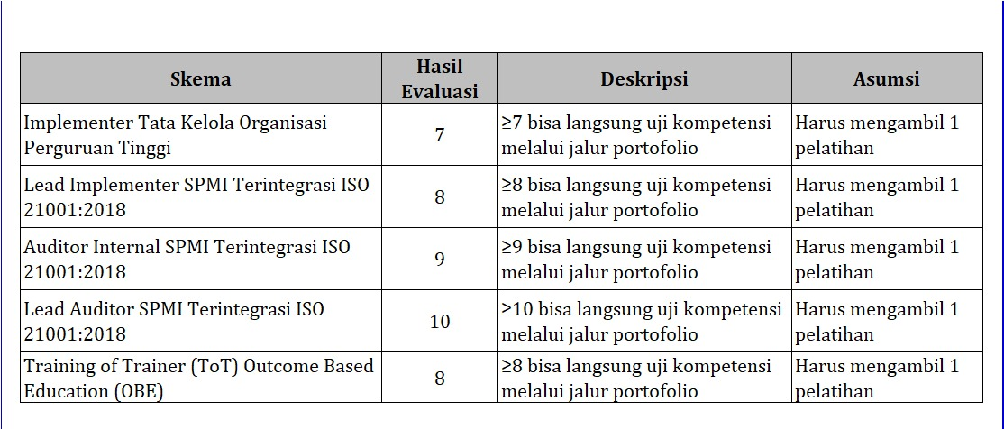
Ketentuan:

